PASAPORTE DATOS
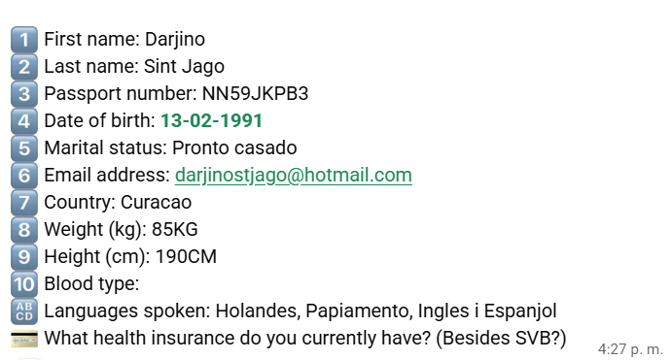
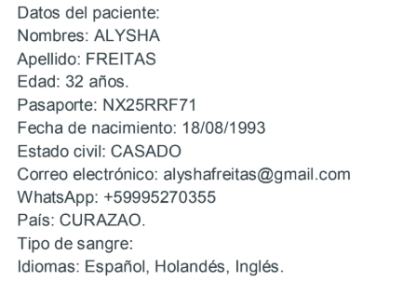
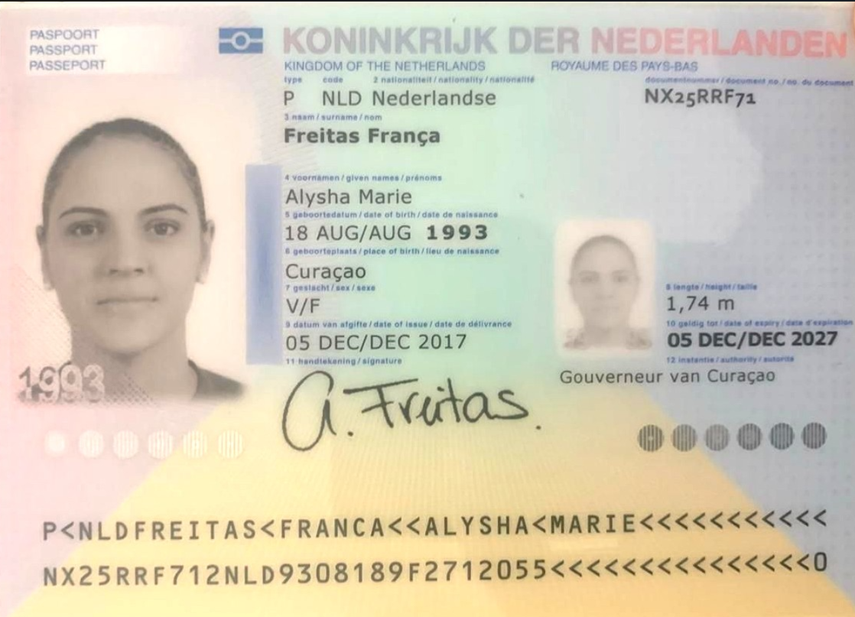
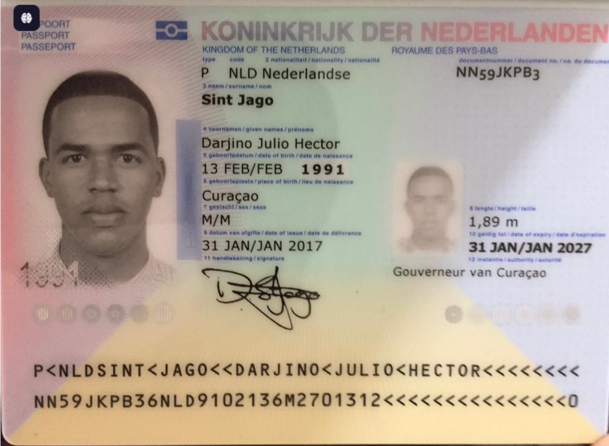

Nombre | Alysha
Nombre | Marie | Nombre | Darjino
Apellido | Freitas | Nombre | Julio
Apellido | Franca | Nombre | Hector
Género: . | Femenino | Apellido | Sint
Pasaporte | NX25RRF71 | Apellido | Jago
Fecha de nacimiento | 18/08/1993 | Género: . | masculino
Edad | 32 años | Pasaporte | NN59JKPB3
Estado civil | Casado | Fecha de nacimiento | 1991-02-13
Dirección | Curazao | Edad | 35
Nacionalidad y domicilio: | Curazao | Estado civil | CASADO
Email: | alyshafreitas@gmail.com | Dirección | Curazao
Teléfono | 59995270355 | Nacionalidad y domicilio: | Curazao
Profesión | Empresarios | Email: | darjinostjago@hotmail.com
RH | AB positivo | Teléfono | 59995270355
Seguro | SVB | Profesión | Empresarios
Peso | 84,7kg sobre peso 27,9 k/m2. | RH | O positivo
Altura | 1,74 m. IMC: 27,9 k/m2. | Seguro | SVB
Idioma | Español, Holandés, Inglés. | Peso | 85KG
 |  | Altura | 190CM
SALUD | ASMA | Idioma | Holandes, Papiamento, Ingles
 |  | Salud

PROXIMO VIAJE
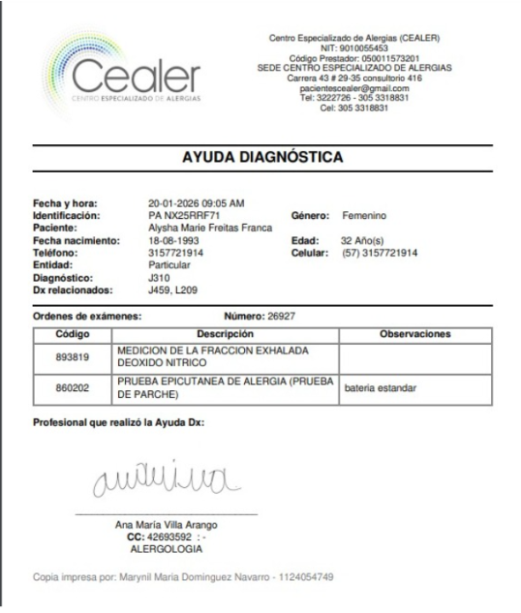

CONFIRMACIÓN
Alojamiento
Celestino Boutique Hotel & Spa
Carrera 37 # 8A - 60, El Poblado, 050021 Medellín, Colombia

Prick test - alergeologo | Neumologo
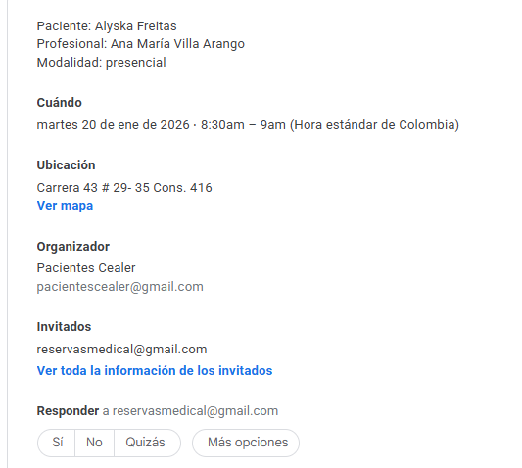

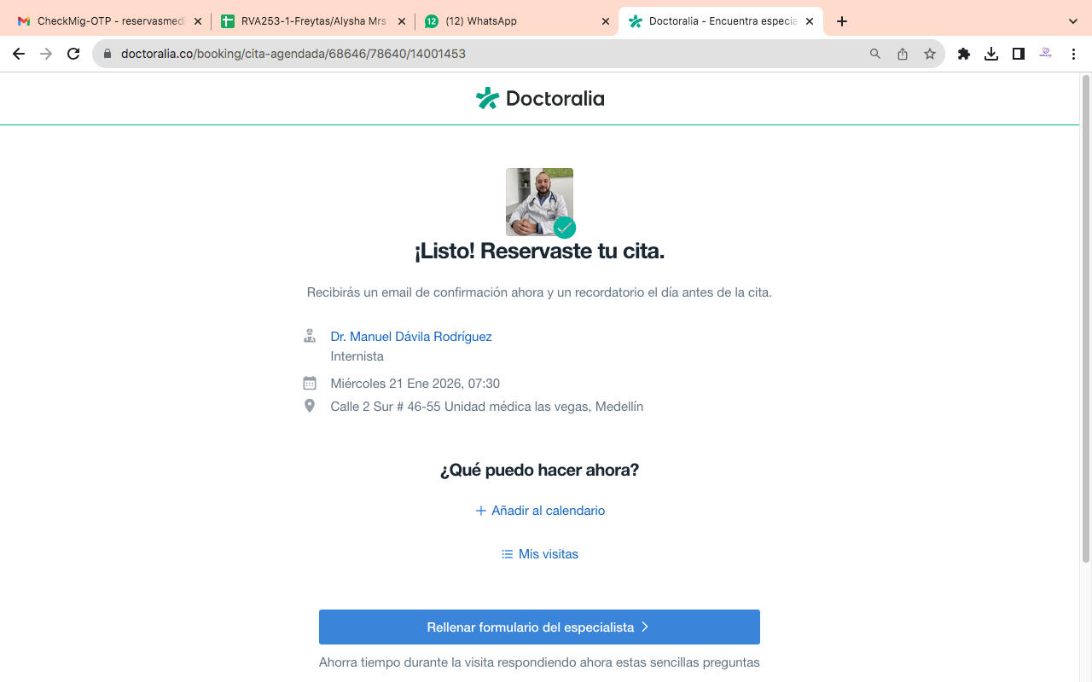
MEDICINA INTERNA
internista

ME

VUELO
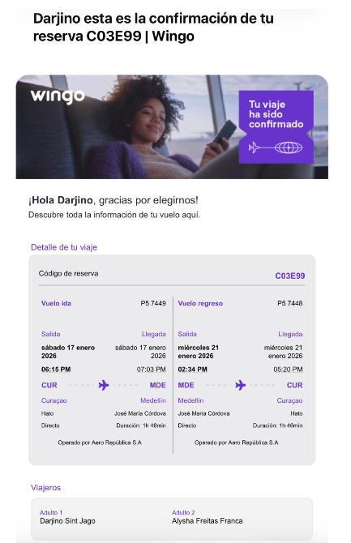

C03E99

